Blad1
 |  |  |  |  |  |  |  |  |  | WP 2 x | Bilaga B
5a | Dimensioneringssystem för naturstenshällar |  |  |  |  |  |  | Grågröna systemlösningar för hållbara städer
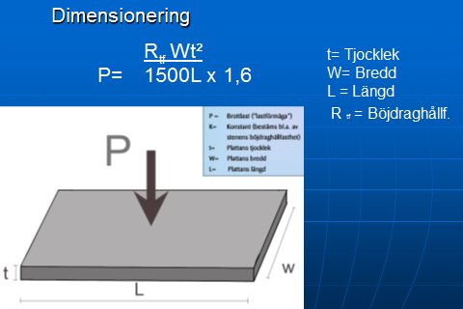
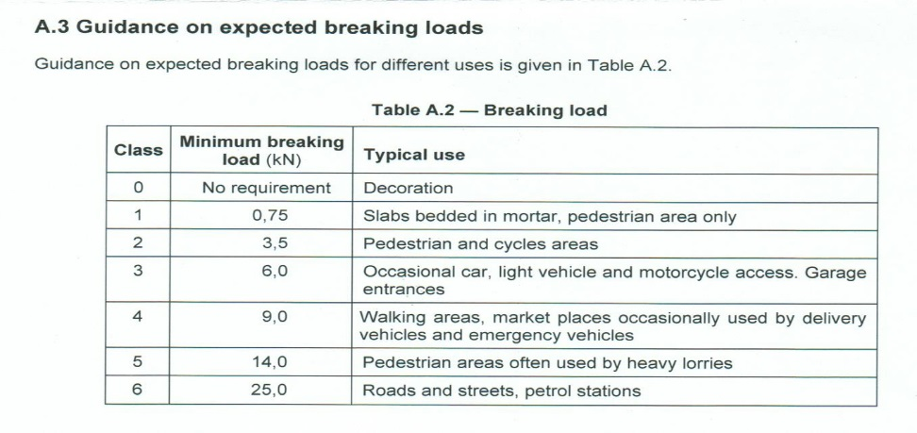
SS-EN 1341 (2012)

Fs

Fs =säkers faktor

6 mm
sättlager
30 mm
Bärlager
 |  |  |  |  |  |  |  | Sätt-och fogmaterial enl. Utemiljö.
 |  |  |  |  |  |  |  | Naturgrus 0-8 mm |  | enl tabell nedan
 |  |  |  |  |  |  |  | Makadam | 2 till 4 mm | där andel <5 är 3%
 |  |  |  | Obundet bärlager.
 |  |  |  |  |  |  | Modifierad Tabell AMA 13 DCG 1/1 för naturgrus
 |  |  |  |  |  |  | som sättlager och fogmaterial för natusten
 |  |  |  |  | Brottlast | OBS
t = | 79 | mm |  | Trafikklass | KN | Sättlagerjocklek
 |  |  |  | G | 3.5 | 30 mm
P | 14 | kN |  | GC | 6
 |  |  |  | 0 | 9
Rtf | 16 | MPa |  | 1 | 14
 |  |  |  | 2 | 25
L | 900 | mm
 |  |  |  | Säkerhetsfaktor EN 1341 (2002)*
W | 300 | mm |  | Obundet i sand eller makadam
 |  |  |  |  | 1,6*
Fs | 1.6 |  | * Senare standard från 2012 har andra värden, men
 |  |  | erfarenhet indikerar att säkerhetsfaktor 1,6 är tillräcklig
Slitlager + sättlager |  | 109 | mm

5b | Dimensioneringssystem för råkilad eller klipp smågatsten
fog enligt Utemiljö
fog enligt Utemiljö
Vanligaste tjocklek på denna typ av gatsten c:a 100 mm

Sättsand c:a 50 mm |  |  |  |  |  |  |  | ca 50 mm

Klarar alla trafikklasser

Slitlager + sättlager |  | 150 | mm

5c | Dimensioneringssystem för storgatsten

fog enligt Utemiljö
Vanligaste tjocklek på storgatstenen c:a 140 mm

Sättlager c:a 50 mm |  |  |  |  |  |  |  | ca 50 mm

Klarar alla trafikklasser

Slitlager + sättlager |  | 190 | mm

5d | Dimensioneringssystem för sågad klippt, gatsten och flammad/krysshamrad smågatsten
fog enligt Utemiljö
Vanlig tjocklek på denna typ av gatsten c:a 80 - 100 mm

Sättlager | 30 mm |  |  |  |  |  |  | ca 30 mm

Klarar i och för sig trafikklass 2 med glider vid hög trafikbelstning

Slitlager + sättlager |  | 110-130 | mm

